例
坐来チャレンジ棚商品紹介
商品名 | いちごビネガー
商品写真 | 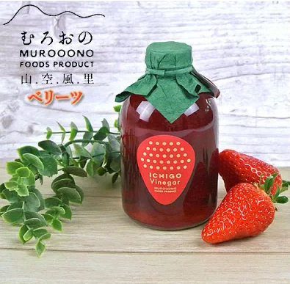
商品説明 | ■ 商品概要 大分県独自品種 ベリーツを使ったビネガー 由布岳や鶴見岳の山々が美しく見渡せる、由布市庄内町の室小野地区でいちご農家を中心に開発した商品「いちご(ベリーツ)ビネガー」です。 朝採りのいちごを丁寧に手作業で漬け込んだ香り高い贅沢な「いちご」のビネガーに仕上がっています。ビネガー は酢独特の尖りは消え、どこまでも甘酸っぱくまろやかです。 ■ おすすめの食べ方 いちご独特の香りと共に、牛乳や豆乳、炭酸水、ヨーグルトに入れたり、焼酎やシャンパンにも合わせることが出 来ます。 また、爽やかな酸味と豊かな風味は酢のものやドレッシングにも応用が可能です。もちろん、そのままでもお召し 上がりいただけます。 ■類似商品との違いなど ■既存の取引先、卸先など
希望小売価格（税込） | ○○○円
卸価格（税込）※上記の８掛 | ○○○円
内容量 | ○○ml
最小ロット数 | ○個/ケース
賞味期限・消費期限 | 賞味期限：○年
事業者名・連絡先（担当者名、Email、TEL） | ○○株式会社○○ TEL: Email:
住所 | ○○市○○町○‐○‐○
大きさ（縦×横×高さ） | ○ｃｍ×○ｃｍ×○ｃｍ

